エビデンス
■payment.jsp

項番１
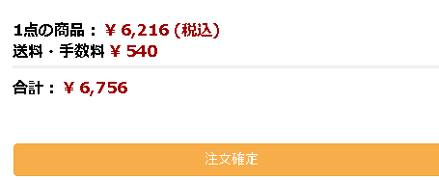

項番２
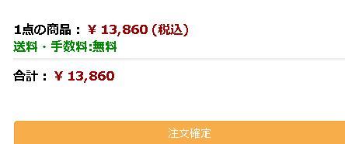

項番３
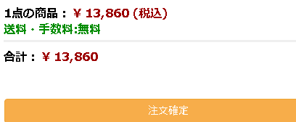

項番４
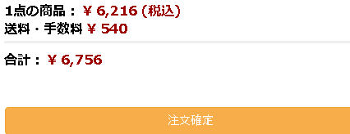

■header.jsp

項番１
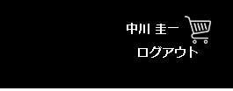

項番２

項番3

項番4
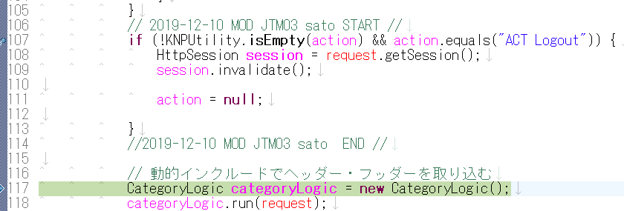

項番6

項番７

項番8

項番9

対象コード
■payment.jsp

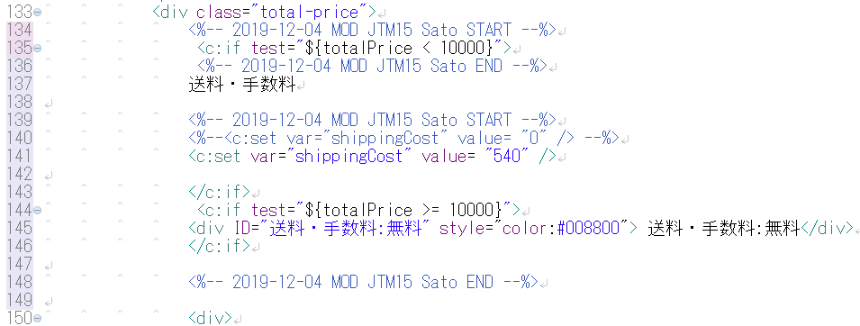

■header.jsp

■productservlet.java

■payment.jsp

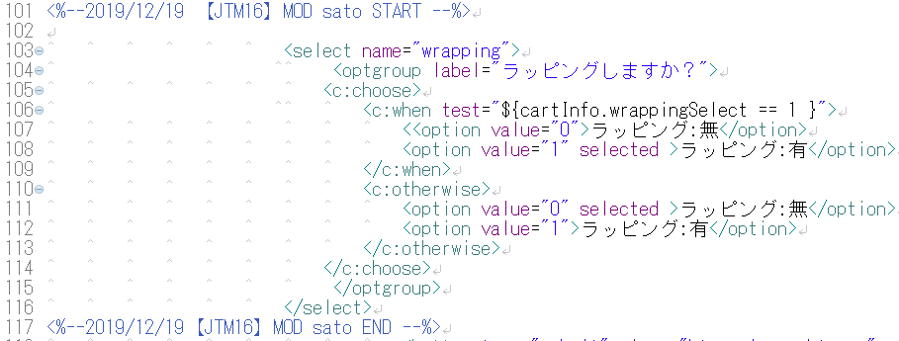

■PaymentQtyChgLogic.jsp

■oderDetailAddLogic.java

■OrderDetailBean

■OrderDetailDAO

■CartInfo Bean

■CartInfoDAO

